Sheet1
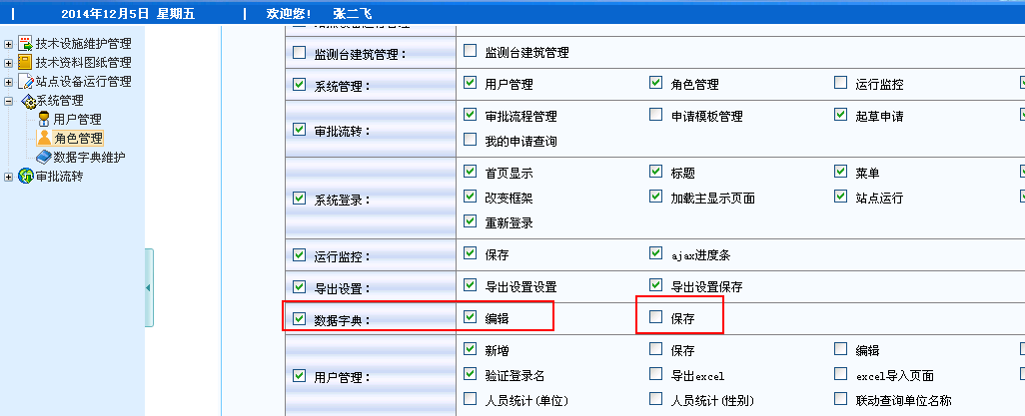

之前

url:
http://localhost:8080/itheima1128elec/system/elecSystemDDLAction_save.do

public class ElecSystemDDLAction extends BaseAction<ElecSystemDDL> {
ElecSystemDDL elecSystemDDL = this.getModel();
/**注入运行监控Service*/
@Resource(name=IElecSystemDDLService.SERVICE_NAME)
IElecSystemDDLService elecSystemDDLService;
public String home(){
return "home";
}
public String edit(){
return "edit";
}
public String save(){
return "save";
}
}

 | 使用拦截器的思想，在访问Action类的方法之前，判断是否可以操作Action类的方法

url:
http://localhost:8080/itheima1128elec/system/elecSystemDDLAction_save.do

public class ElecSystemDDLAction extends BaseAction<ElecSystemDDL> {
ElecSystemDDL elecSystemDDL = this.getModel();
/**注入运行监控Service*/
@Resource(name=IElecSystemDDLService.SERVICE_NAME)
IElecSystemDDLService elecSystemDDLService;
@Limit(mid="aq" pid="am")
public String home(){
return "home";
}
@Limit(mid="eb" pid="ea")
public String edit(){
return "edit";
}
@Limit(mid="ec" pid="ea")
public String save(){
return "save";
}
}

struts2的自定义拦截器
try{
//如果没有异常，不会执行catch
boolean flag = checkPopedom();
if(flag){
String result = 参数.invoke();//指定Action的类，返回Action类的返回值
return result;
}
else{
return "errorMsg";
}
}
catch(Exception){
//如果出现异常，执行catch体
//日志备份（log4j技术）
//异常处理
return "errorMsg";
}
public boolean checkPopedom(){
//从Session中获取当前角色（集合），遍历获取角色roleID
//使用拦截器中对应的参数，获取访问Action类上的注解，同时得到mid和pid的值
//使用角色id和mid和pid查询角色权限表（没有性能问题），
* 如果查询得到记录，具有权限，此时是可以访问Action类的方法
* 如果查询没有得到记录，不具有权限，此时是不可以访问Action类的方法
}

方案一：
* 在Session中存放的权限aa
aa的权限其中包含URL：http://localhost:8080/itheima1128elec/system/elecSystemDDLAction_save.do
方案二：
* 使用自定义注解，注解上定义权限id（mid）和父权限的id（pid）
角色权限表

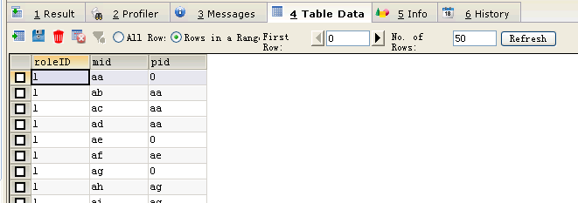

注解类：
@Retention(RetentionPlocy.RunTime)
class @limit{
String mid;
String pid;
}

系统权限控制，在项目上线的时候添加
项目经理要求：在每个方法上添加注解，并指定该方法能访问的功能权限
例如：ElecSystemDDLAction类的save方法，应该添加
@Limit(mid="ec" pid="ea")

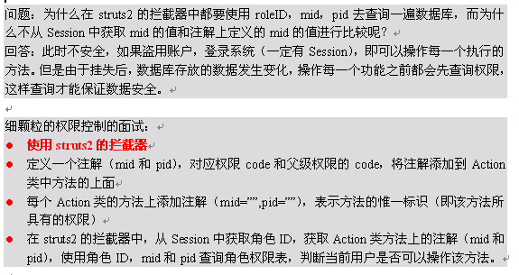

在项目上线之前：
* 方法上添加注解：完成细颗粒度权限控制

